Лист1
РЕШЕНИЕ МАТЕМАТИЧЕСКИХ ЗАДАЧ |  |  |  | Сергушов Павел ПМ22-4. Вариант 21
№ 1.РЕШЕНИЕ НЕЛИНЕЙНОГО УРАВНЕНИЯ

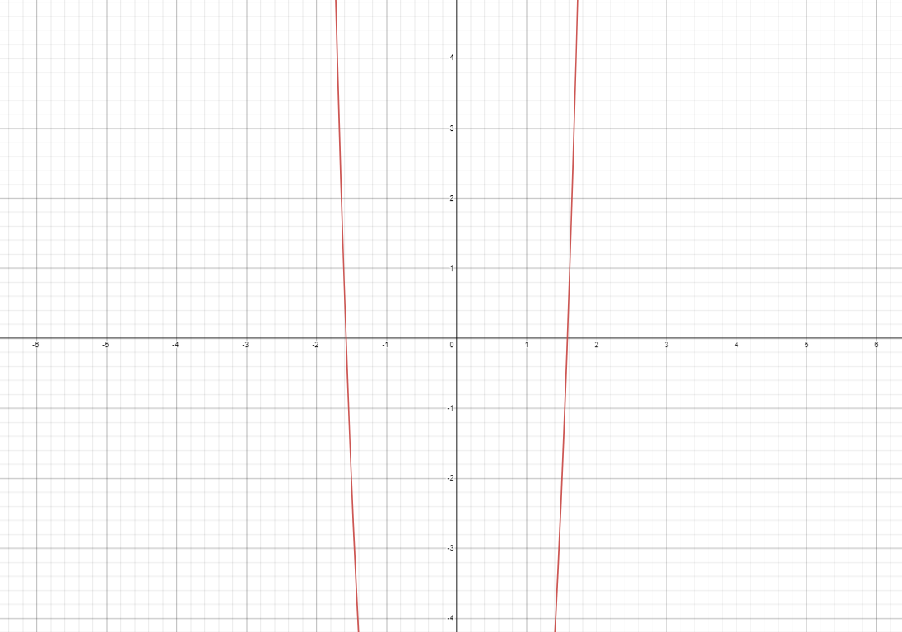
Отделение корней табличным способом
x | Y(x)
-2 | -0.00042329877783
-1.5 | 2.375
-1 | -7
-0.5 | -9.625
0 | -10
0.5 | -9.625
1 | -7
1.5 | 2.375
2 | 26

Точность 0,01 |  | Точность 0,0001

x | y | x | y
1.4141969334 | -0.00042329877783 | 1.4142135841 | 5.5407352662E-07
-1.4141969334 | -0.00042329877783 | -1.4142135841 | 5.5407352662E-07

Лист3
Решение системы нелинейных уравнений |  |  |  |  |  | График

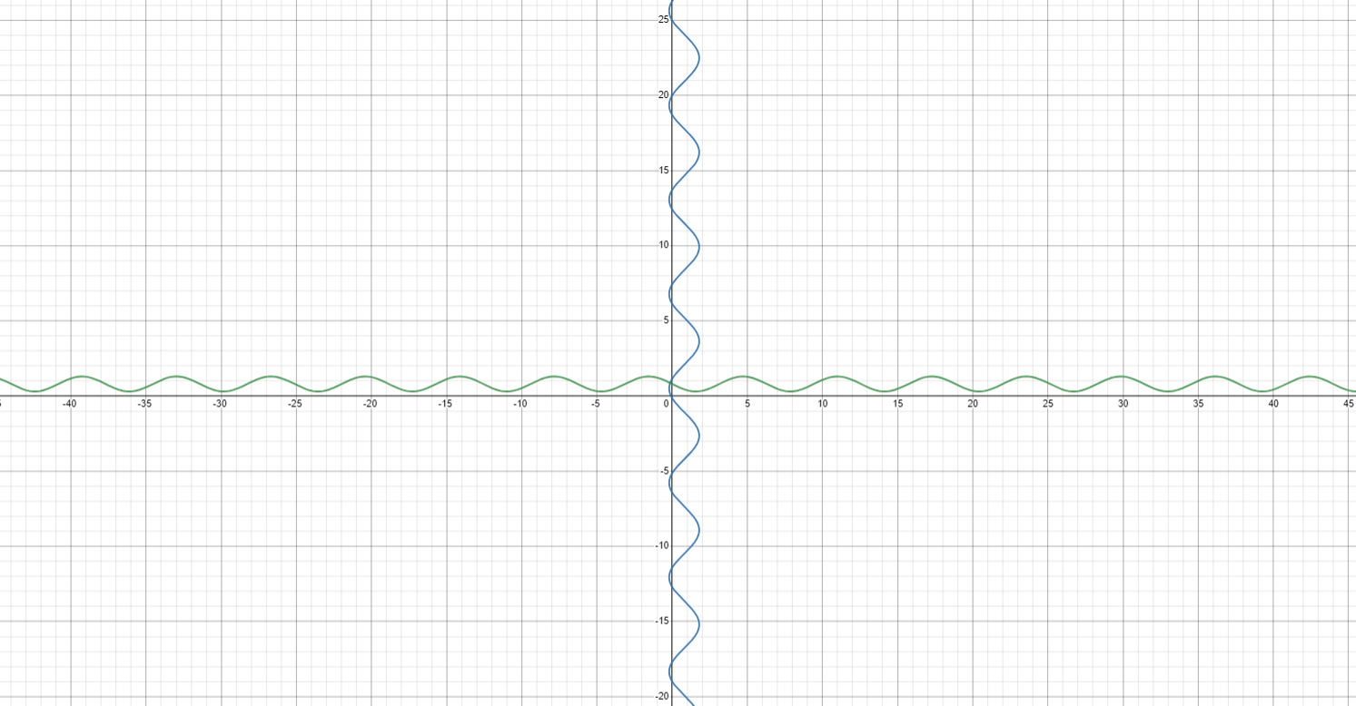

 | x1 | x2 | f1(x,y) | f2(x,y) | f1^2+f2^2
Точка1 | 2356498.098 | -46525234.101 | -46525235.71 | -4712997.7056 | 2.1868099053E+15

Лист4
ВЫЧИСЛЕНИЕ ОПРЕДЕЛЁННОГО ИНТЕГРАЛА

 |  | a | b | h
arg | func | 0.1 | 0.7 | 0.1 |  |  |  | arg | func |  |  | 0.1 | 0.7 | 0.05
0.1 | 1.0050718494 |  |  |  |  |  |  | 0.1 | 1.0050718494 | Ip = | 0.78343223917 | 0.1001680978 | 0.81023921115
0.2 | 1.0212013583 |  |  |  |  |  |  | 0.15 | 1.0116203837 | It = | 0.71007111335
0.3 | 1.0515769859 |  |  |  | 0.1 | 0.1001680978 |  | 0.2 | 1.0212013583 | |It - Ip| | 0.073361125815
0.4 | 1.1034772765 |  |  |  | 0.7 | 0.81023921115 |  | 0.25 | 1.0342857263
0.5 | 1.1939044597 |  |  |  | it | 0.71007111335 |  | 0.3 | 1.0515769859
0.6 | 1.3710768763 |  |  |  |  | |It-Ip| | 0.1500791744 | 0.35 | 1.0741180707
0.7 | 1.8551940714 |  |  |  |  |  |  | 0.4 | 1.1034772765
ip = | 0.86015028775 |  |  |  |  |  |  | 0.45 | 1.142087083
 |  |  |  |  |  |  |  | 0.5 | 1.1939044597
 |  |  |  |  |  |  |  | 0.55 | 1.2658207592
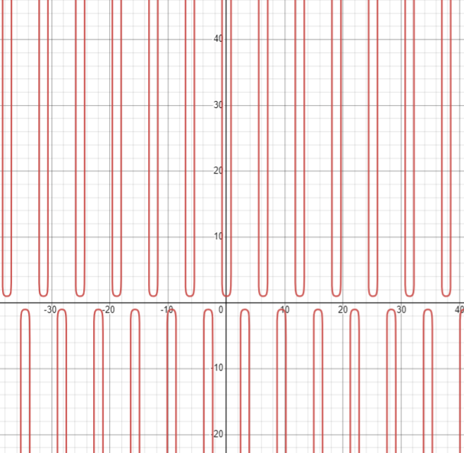
 |  |  |  |  |  |  |  | 0.6 | 1.3710768763
 |  |  |  |  |  |  |  | 0.65 | 1.5392098829
 |  |  |  |  |  |  |  | 0.7 | 1.8551940714

